상품제안서
기본형 칼라장패드 780 x 300 3T[인쇄무료] | 상품코드: F25715

 |  |  |  |  |  |  | 02-412-0044 | www.easy1.co.kr
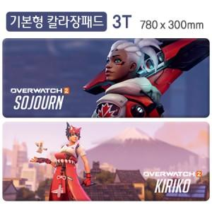

【상세/제작정보】

【인쇄/포장옵션】 | 풀칼라 / 포장불가능

【공급단가】 | 수량 | 200~ | 500~ | 1,000~ | 3,000~ | 5,000~
*VAT별도 | 단가 | 4,940원 | 4,860원 | 4,750원 | 4,560원 | 4,370원

【상품 URL】 | http://www.easy1.co.kr/src/goods_detail.php?gdno=25715

